功能&逻辑
功能预告玩法

 | 功能入口 |  |  | 功能预告基本规则
 | 主界面右侧区域，功能栏上方区域，点击【功能预告】按钮打开 |  |  | 1.设计目的是什么
 |  |  |  | ▶ | 显示各个功能的开启条件，引导玩家

 |  |  |  | 2.解锁方式
 |  |  |  | ▶ | 玩家到达指定角色等级
 |  |  |  | 3.基本规则
 |  |  |  | ▶
 |  |  |  | ▶

 |  |  |  | 4.数值节奏
 |  |  |  | ▶

 | 功能预告【当前为示例】

1

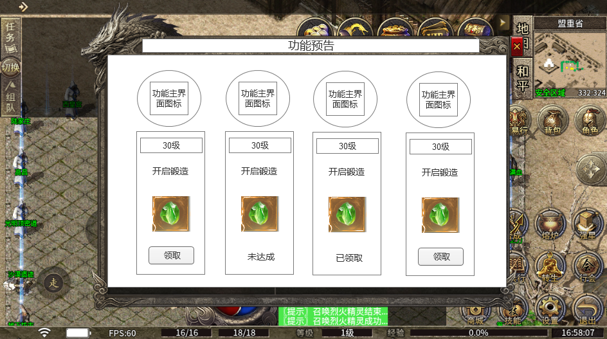
 |  |  |  | 1、功能名称
 |  | 1、功能名称 |  | ▶ | 显示功能名称
 |  | ▶ | 显示功能名称
 |  |  |  | 2、滑动列表
 |  | 2、滑动列表 |  | ▶ | 支持左右滑动
 |  | ▶ | 支持左右滑动
 |  |  |  | 3、功能显示列表
 |  | 3、功能显示列表 |  | ▶ | 列表底图：需要有个和功能匹配的列表底
 |  | ▶ | 列表底图：需要有个和功能匹配的列表底 | ▶ | 功能图标：用主界面该功能的图标即可
 |  | ▶ | 功能图标：用主界面该功能的图标即可 | ▶ | 功能开启条件：显示功能的开启条件，如xx级
 |  | ▶ | 功能开启条件：显示功能的开启条件，如xx级 | ▶ | 开启的功能名字：开启XX功能，这里至少需要显示6个字
 |  | ▶ | 开启的功能名字：开启XX功能，这里至少需要显示6个字 | ▶ | 功能开启的奖励：点击道具图标可显示道具iocn，只显示1个道具即可
 |  | ▶ | 功能开启的奖励：点击道具图标可显示道具iocn，只显示1个道具即可 | ▶ | 按钮领取
 |  | ▶ | 按钮领取 |  | 未达成：未达到条件时，显示未达成。
 |  |  | 未达成：未达到条件时，显示未达成。 |  | 领取：达到领取条件后，领取按钮显示高亮，点击可领取奖励
 |  |  | 领取：达到领取条件后，领取按钮显示高亮，点击可领取奖励 |  | 已领取：奖励已领取的情况下，按钮位置显示“已领取”文字
 |  |  | 已领取：奖励已领取的情况下，按钮位置显示“已领取”文字 | ▶ | 列表排序:
 |  |  |  |  | 默认排序：最好在相关配置中增加字段来显示默认排序
 |  | 4、关闭按钮 |  |  | 已经领取奖励的放到最后面
 |  | ▶ | 点击关闭页签
 |  |  |  | 4、关闭按钮
 |  |  |  | ▶ | 点击关闭页签

 |  |  |  | 5、红点逻辑
 |  |  |  | ▶ | 有可领取奖励时，在界面入口和领取按钮位置显示红点
 |  |  |  | ▶ | 领取奖励后，红点消失

参考图
